Hoja 1
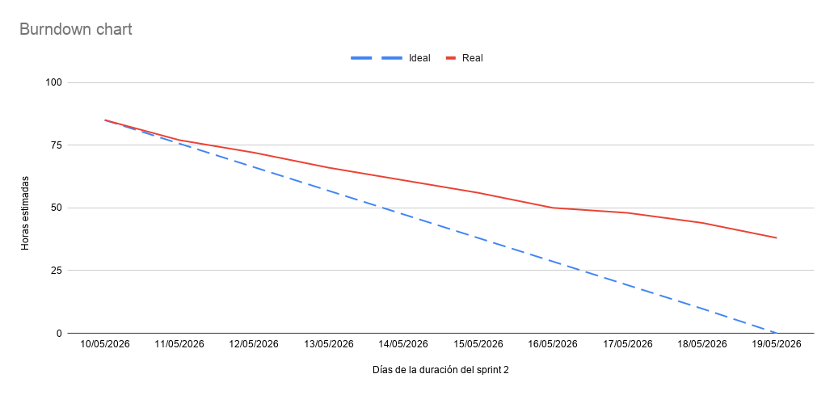
Fecha | Ideal (Horas) | Real (Horas)
10/05/2026 | 85 | 85
11/05/2026 | 75.6 | 77
12/05/2026 | 66.2 | 72
13/05/2026 | 56.8 | 66
14/05/2026 | 47.4 | 61
15/05/2026 | 38 | 56
16/05/2026 | 28.6 | 50
17/05/2026 | 19.2 | 48
18/05/2026 | 9.8 | 44
19/05/2026 | 0 | 38

